Sheet1
작업일: 2023년 5월 09일

샤프 최적화 / 리벨런싱 Q / max_ratio = 1 / Shrinkage=None
Look Back Window (90Days ~ 365Days)

 |  |  | 마켓과 비교 VS 130 Days

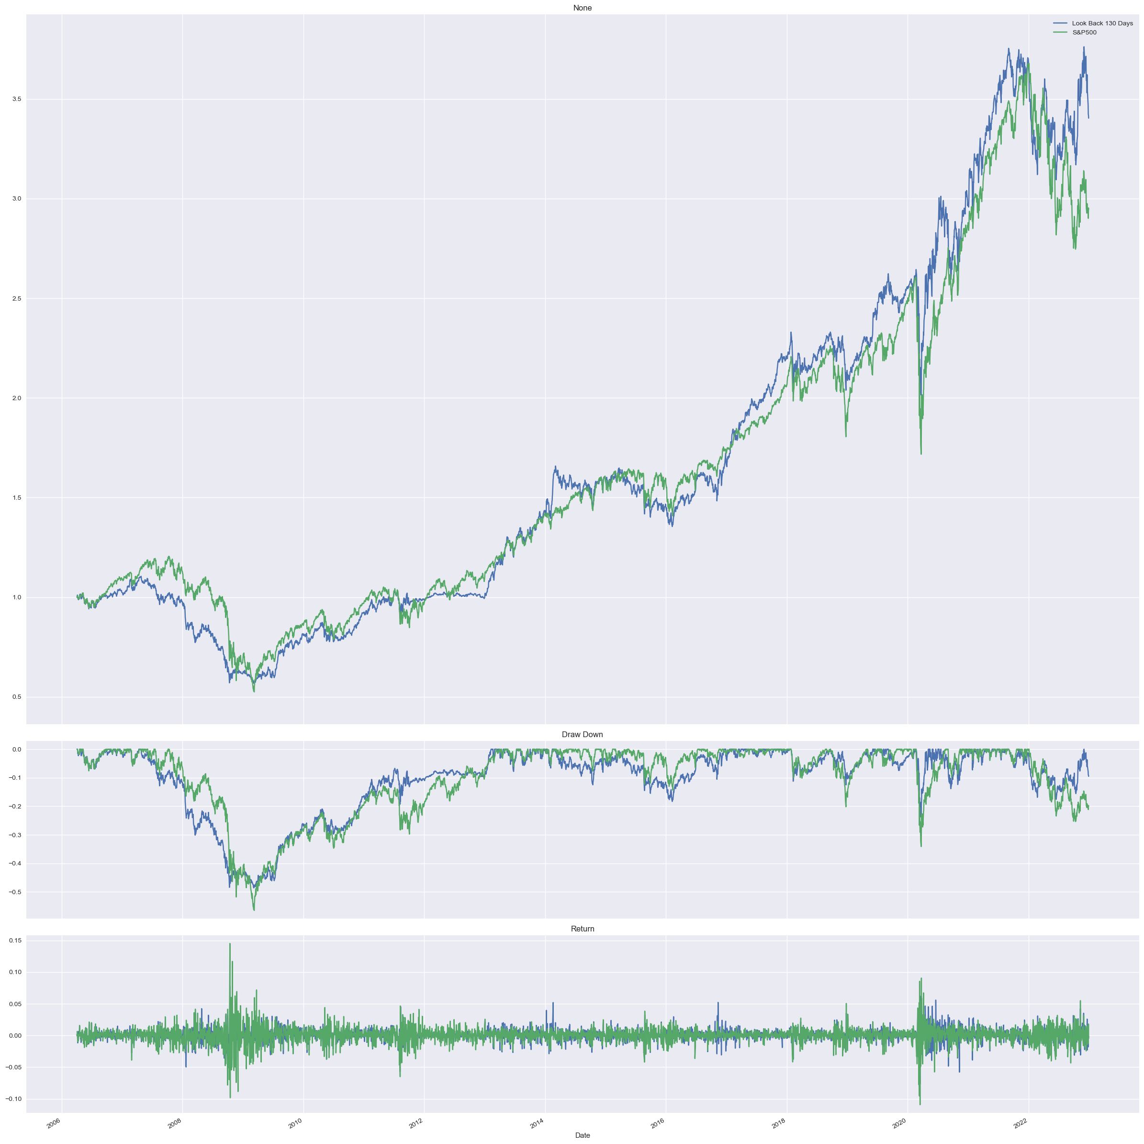
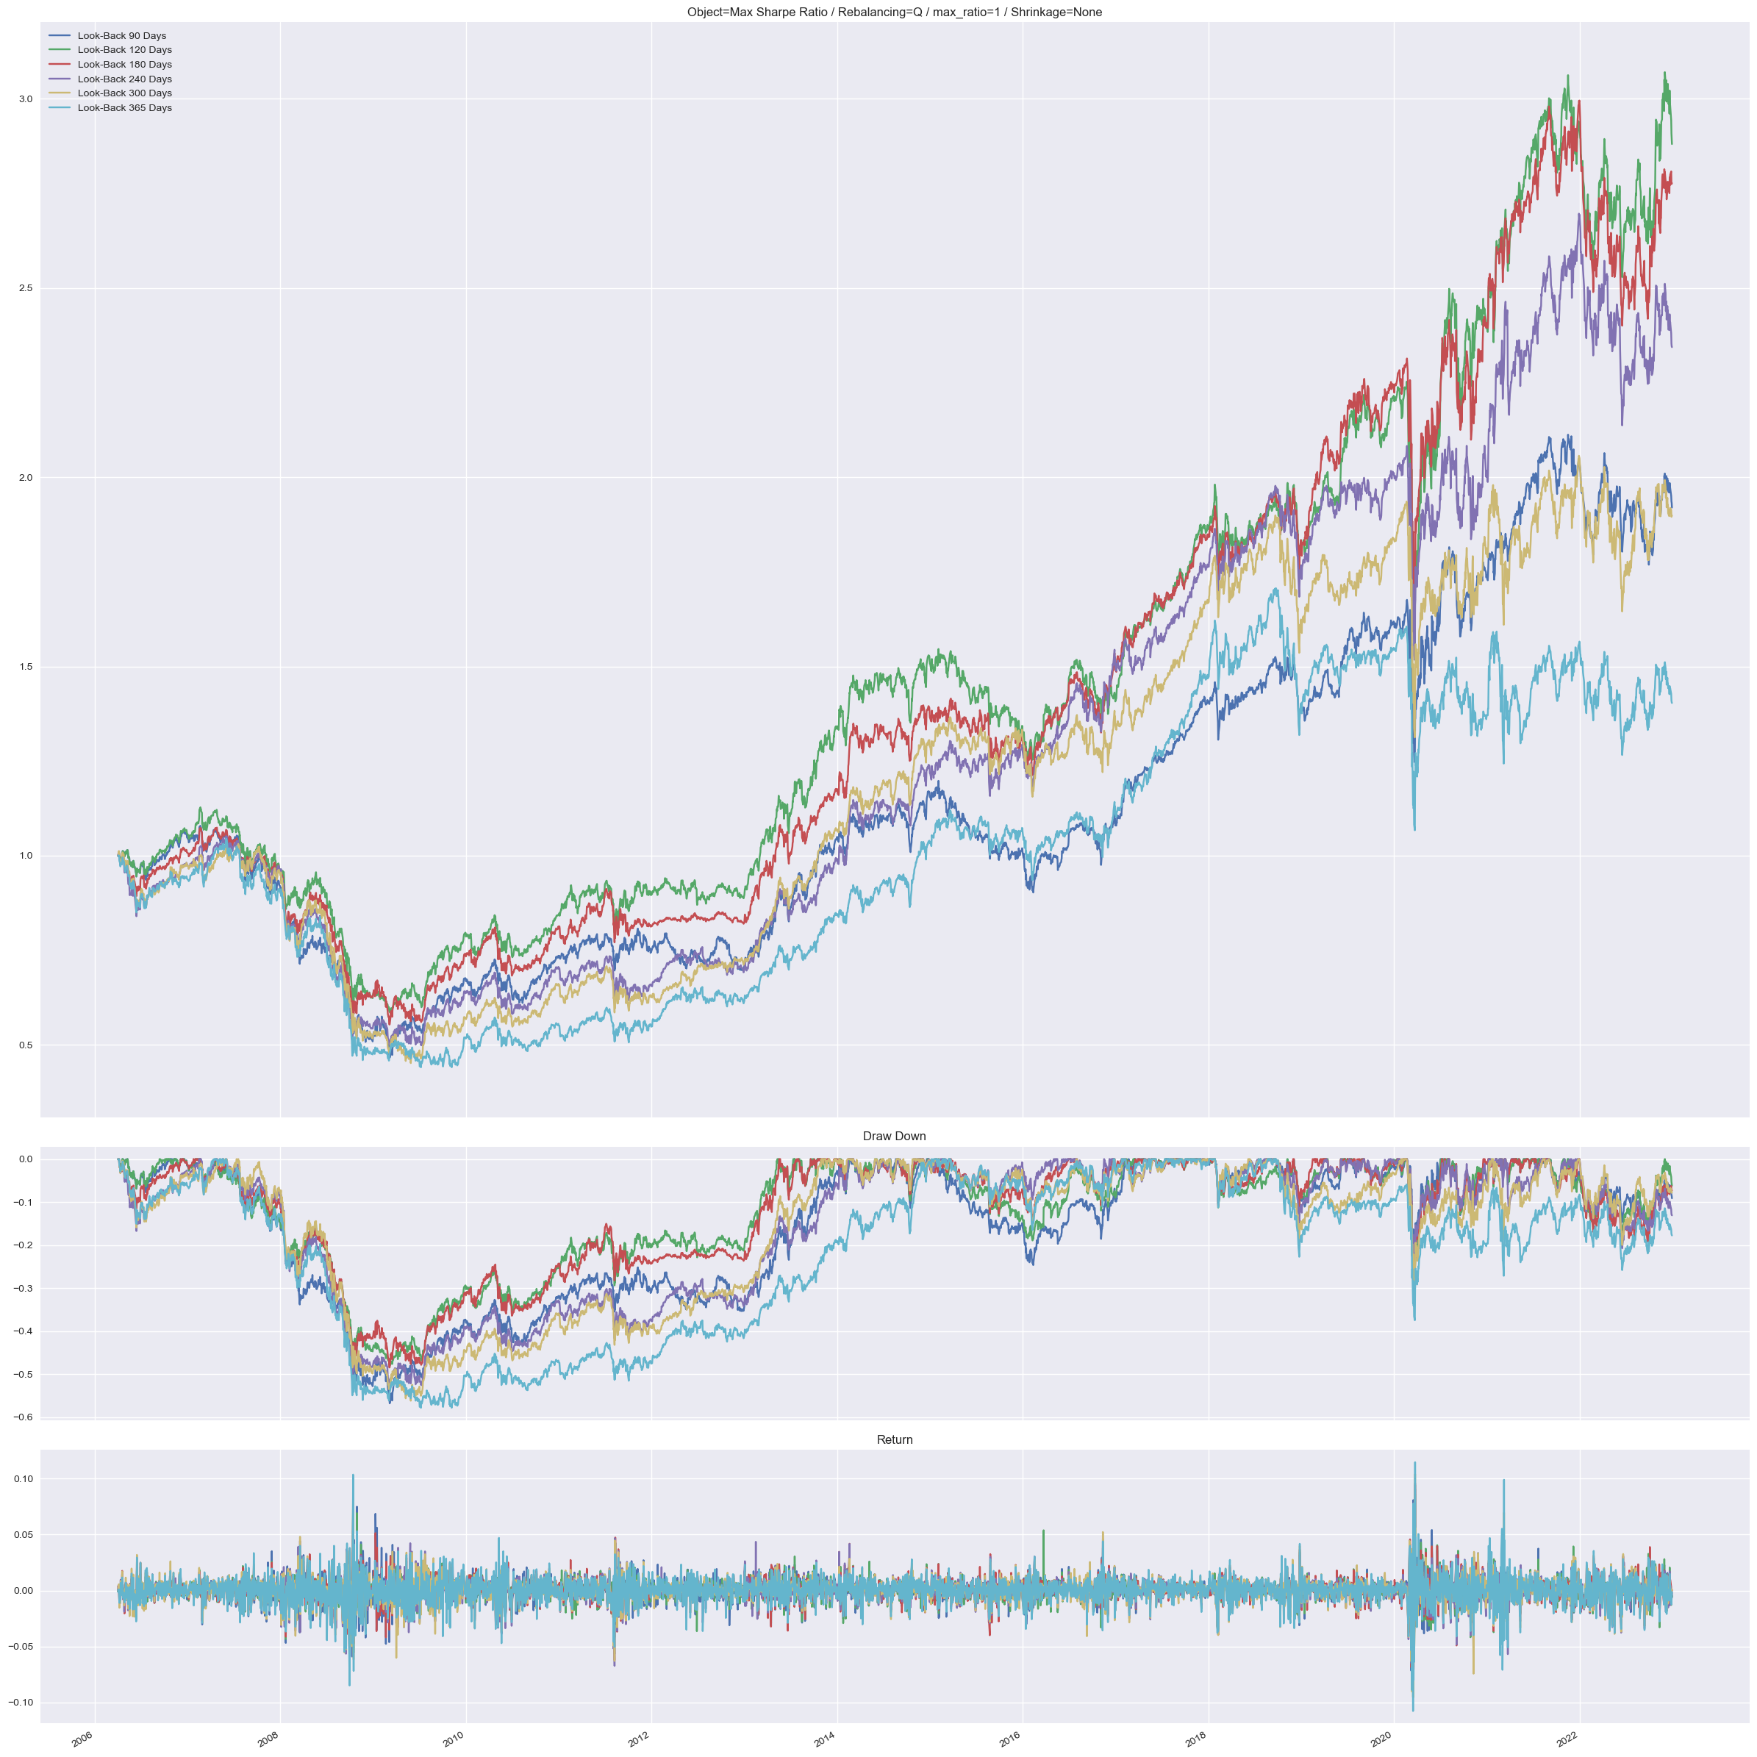
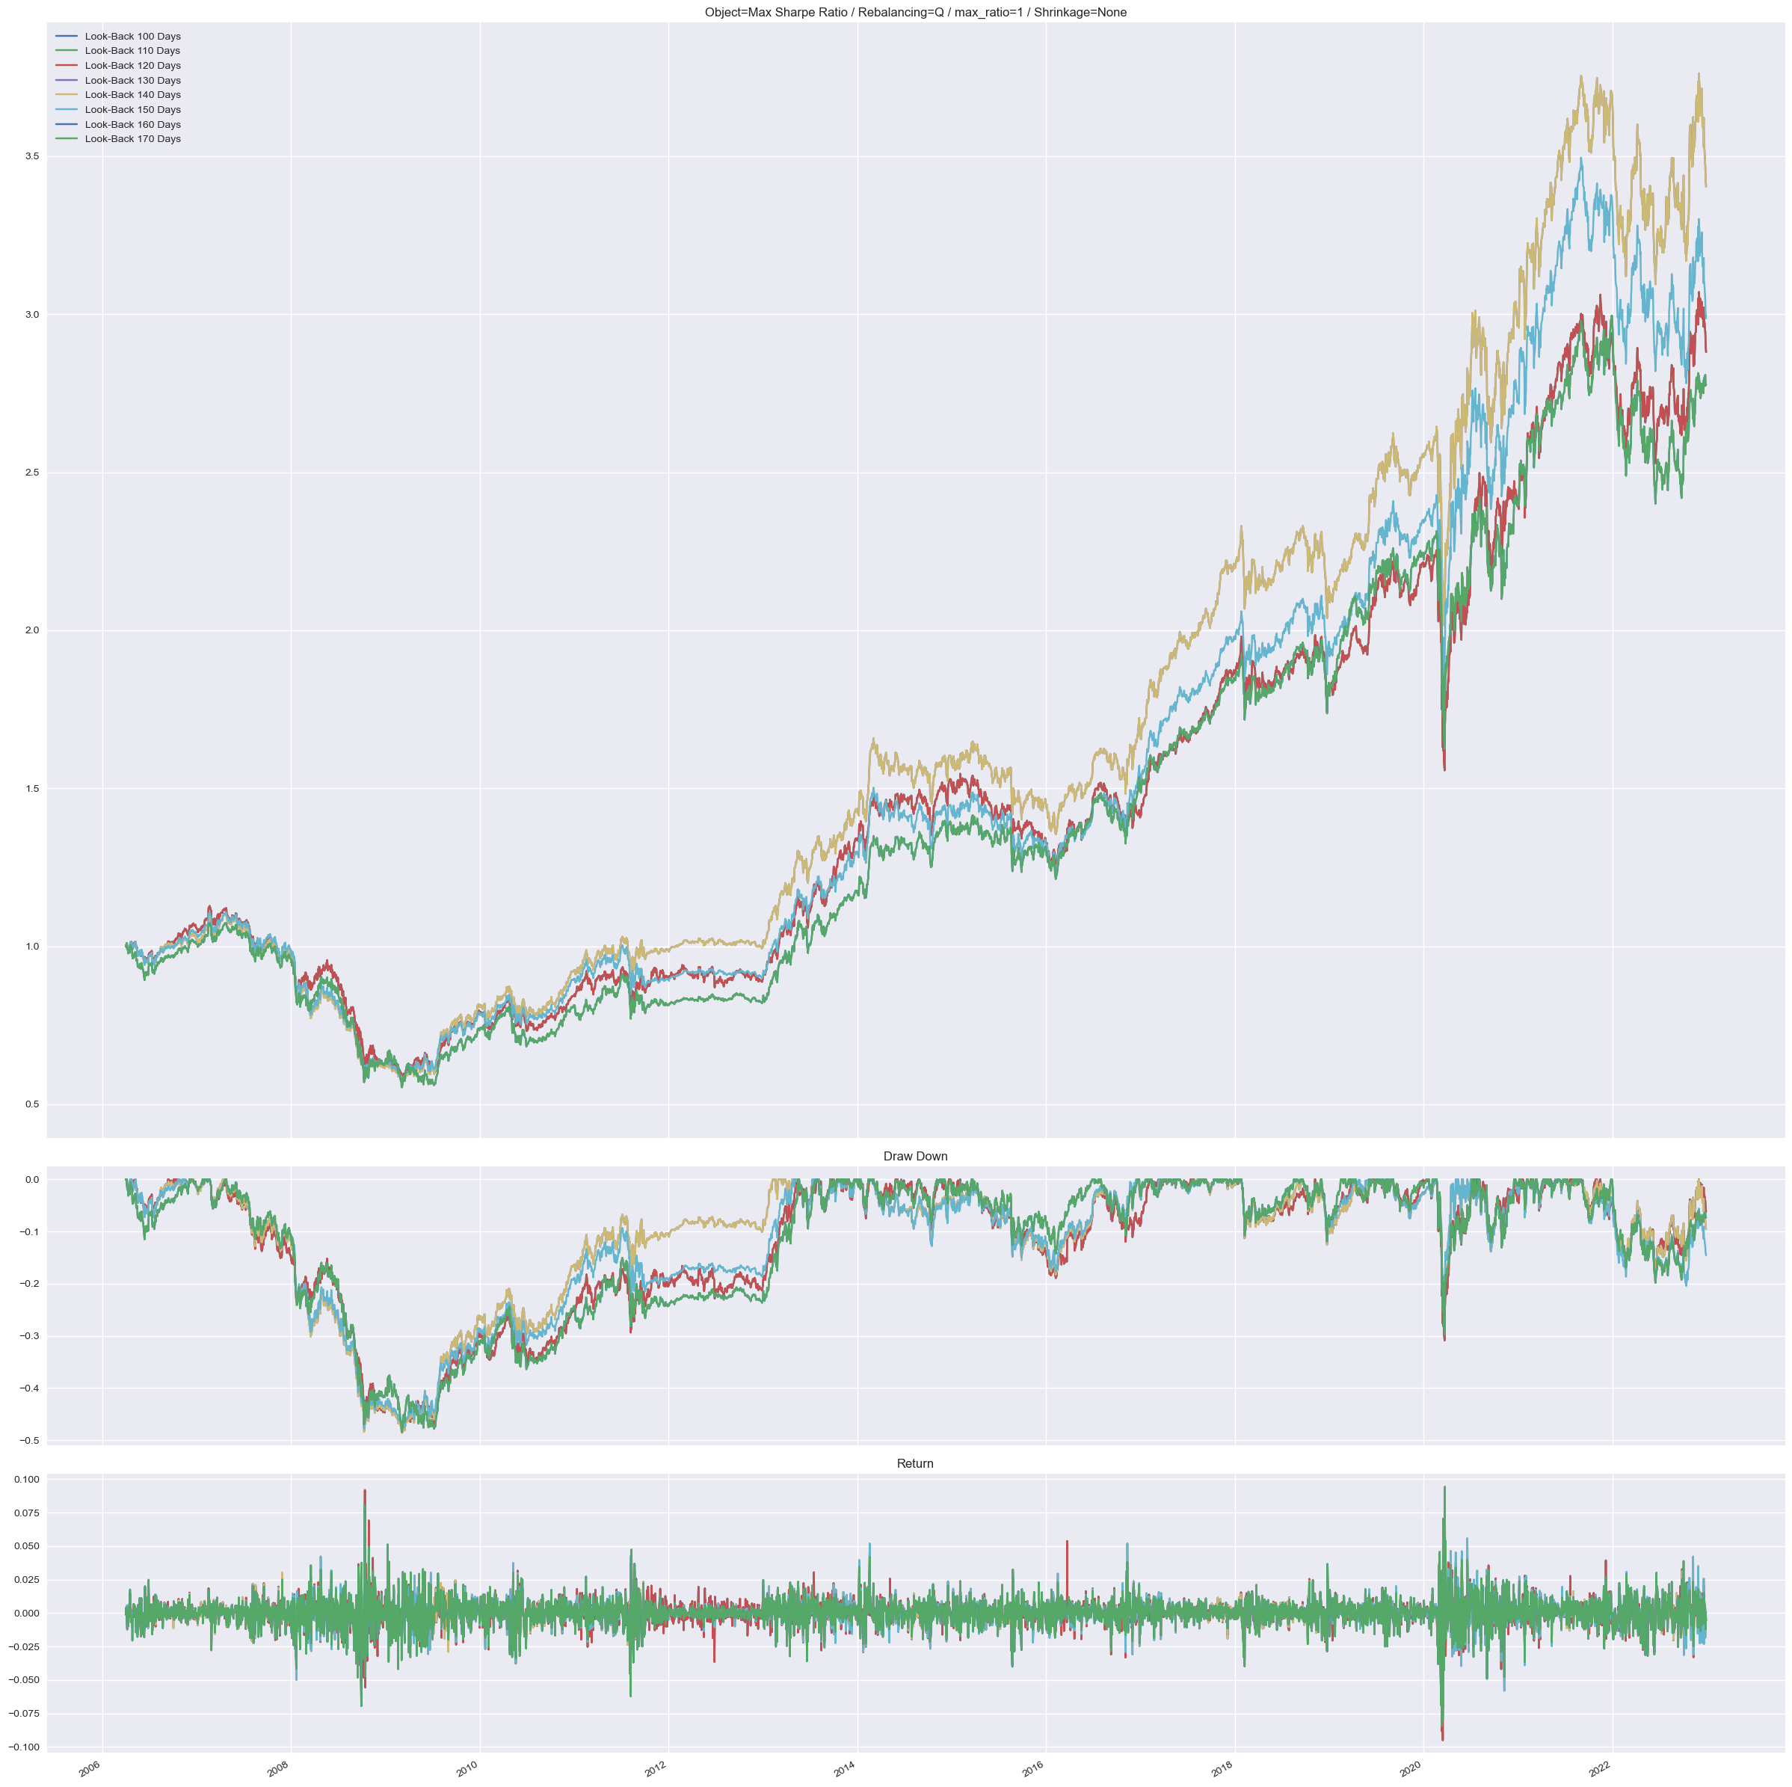

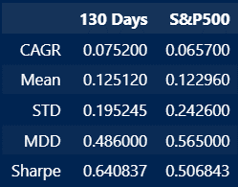

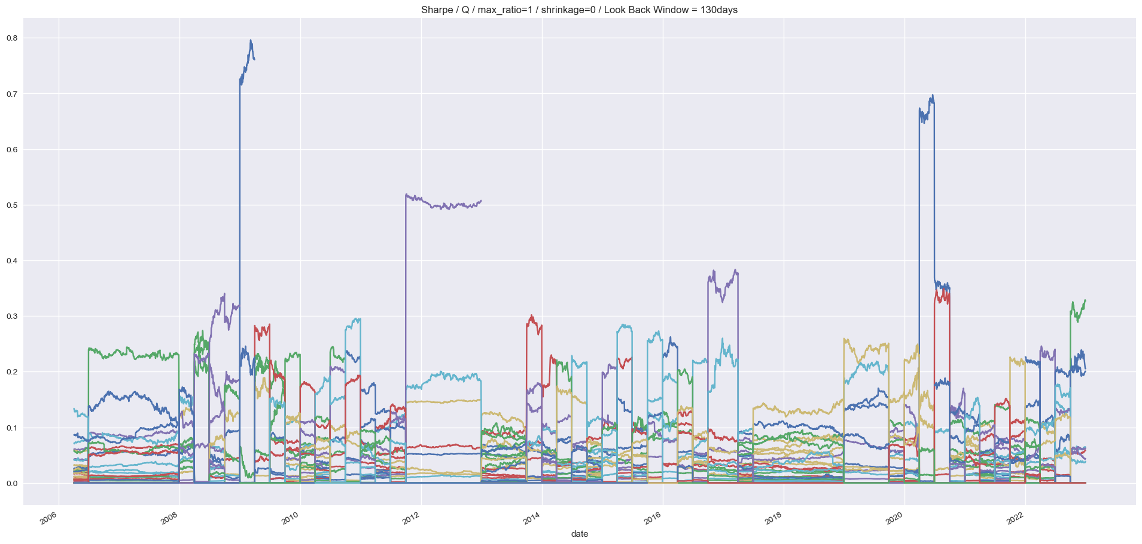
 |  | 130 Days Weight

 | 그림을 봤을 때, 유의미하게 끊으려면 Cap을 10~20%는 줘야할 것 같다

